Sheet2
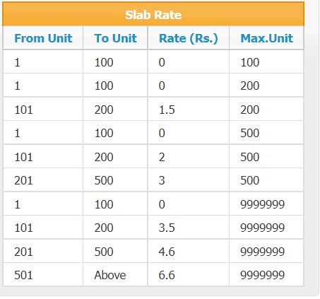

 |  |  |  |  |  |  | 199

 |  |  |  |  |  |  |  |  | 0
 |  |  |  |  |  | 0

 |  |  |  |  |  | 256
 |  |  |  |  |  |  | 398

 |  |  |  | 2 |  |  | 3
 |  | 1 |  | 1-100 | 0 |  | 1-100 | 0
1-100 | 0 | 1-100 | 0 | 101-200 | 2 |  | 101-200 | 3.5
 |  | 101-200 | 1.5 | 201-500 | 3 |  | 201-500 | 4.6
 |  |  |  |  |  |  | 501-1000 | 6.6

